Fig. 2.1
Figura 2.1 – Corsi di studio delle università italiane per lingua di erogazione (aa.aa. 2018/19-2024/25)
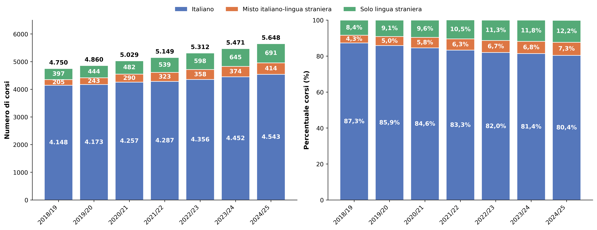

Fonte: MUR-Anagrafe nazionale studenti

Lingua del corso | 2018/19 | 2019/20 | 2020/21 | 2021/22 | 2022/23 | 2023/24 | 2024/25
Italiano | 4,148 | 4,173 | 4,257 | 4,287 | 4,356 | 4,452 | 4,543
Misto italiano, lingua straniera | 205 | 243 | 290 | 323 | 358 | 374 | 414
Solo lingua straniera | 397 | 444 | 482 | 539 | 598 | 645 | 691
Totale | 4,750 | 4,860 | 5,029 | 5,149 | 5,312 | 5,471 | 5,648

Lingua del corso | 2018/19 | 2019/20 | 2020/21 | 2021/22 | 2022/23 | 2023/24 | 2024/25
Italiano | 87.3% | 85.9% | 84.6% | 83.3% | 82.0% | 81.4% | 80.4%
Misto italiano, lingua straniera | 4.3% | 5.0% | 5.8% | 6.3% | 6.7% | 6.8% | 7.3%
Solo lingua straniera | 8.4% | 9.1% | 9.6% | 10.5% | 11.3% | 11.8% | 12.2%
Totale | 100.0% | 100.0% | 100.0% | 100.0% | 100.0% | 100.0% | 100.0%

Indice

Fig. 2.4
Figura 2.4 – Iscritti per lingua del corso di studi e territorio (Italia, estero) del conseguimento del diploma (a.a. 2024/25)
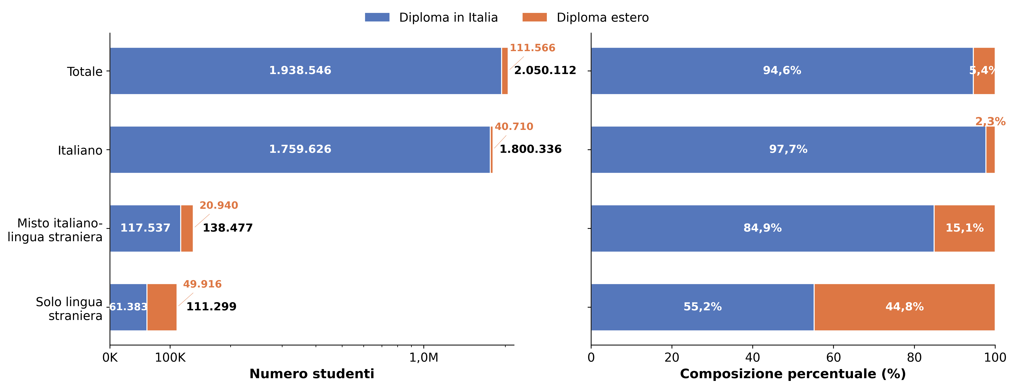

Fonte: MUR-Anagrafe nazionale studenti

Lingua del corso | Diploma in Italia | Diploma estero | Totale
Italiano | 1,759,626 | 40,710 | 1,800,336
Misto italiano, lingua straniera | 117,537 | 20,940 | 138,477
Solo lingua straniera | 61,383 | 49,916 | 111,299
Totale | 1,938,546 | 111,566 | 2,050,112

Lingua del corso | Diploma in Italia | Diploma estero | Totale
Italiano | 97.7% | 2.3% | 100.0%
Misto italiano, lingua straniera | 84.9% | 15.1% | 100.0%
Solo lingua straniera | 55.2% | 44.8% | 100.0%
Totale | 94.6% | 5.4% | 100.0%

Indice

Fig. 2.5
Figura 2.5 – Peso degli iscritti con diploma estero per lingua di erogazione del corso di studi (a.a. 2024/25 vs 2018-19)
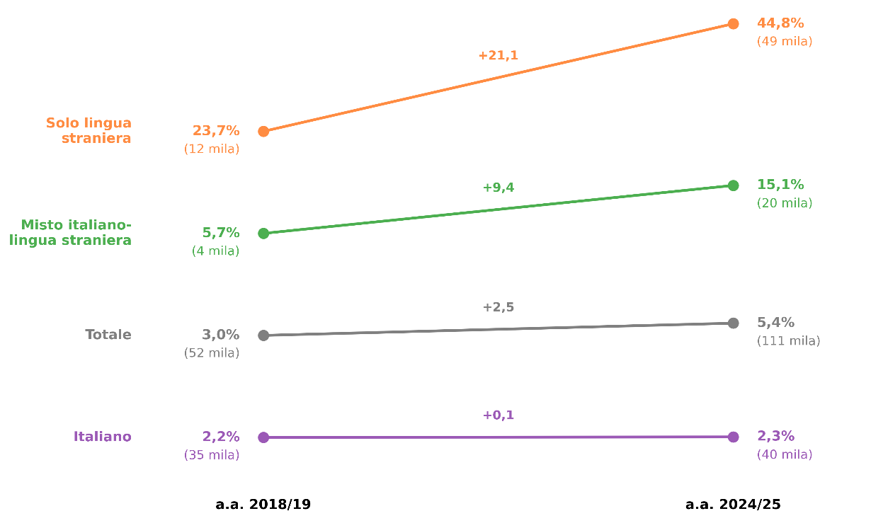

Fonte: MUR-Anagrafe nazionale studenti

Lingua del corso | 2024/25 mgl € | % | 2018/19 mgl € | % | Diff.%
italiano | 40 | 2.3% | 35 | 2.2% | 0.1%
Mista italiana e straniera | 20 | 15.1% | 4 | 5.7% | 9.4%
Solo straniera | 49 | 44.8% | 12 | 23.7% | 21.1%
Totale | 111 | 5.4% | 52 | 3.0% | 2.5%

Indice

Fig. 2.8
Figura 2.8 – Principali Paesi* (> 1.000 iscritti) di provenienza degli studenti con diploma estero (a.a. 2024/25)
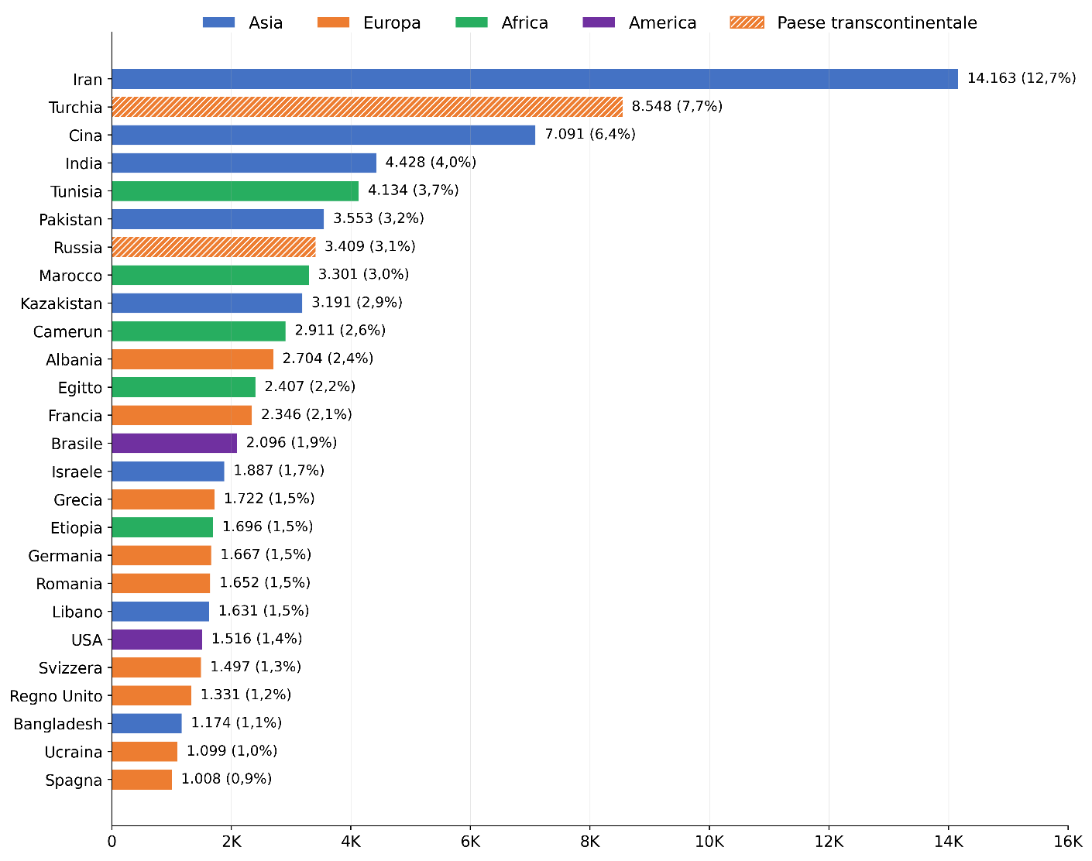

* I restanti Paesi totalizzano 29.404 iscritti, per un totale complessivo pari a 111.566 iscritti.

Fonte: MUR-Anagrafe nazionale studenti

Paese del diploma estero | Iscritti con dipl. estero | %
Iran | 14,163 | 12.7%
Turchia | 8,548 | 7.7%
Cina | 7,091 | 6.4%
India | 4,428 | 4.0%
Tunisia | 4,134 | 3.7%
Pakistan | 3,553 | 3.2%
Russia, Federazione | 3,409 | 3.1%
Marocco | 3,301 | 3.0%
Kazakistan | 3,191 | 2.9%
Camerun | 2,911 | 2.6%
Albania | 2,704 | 2.4%
Egitto | 2,407 | 2.2%
Francia | 2,346 | 2.1%
Brasile | 2,096 | 1.9%
Israele | 1,887 | 1.7%
Grecia | 1,722 | 1.5%
Etiopia | 1,696 | 1.5%
Germania | 1,667 | 1.5%
Romania | 1,652 | 1.5%
Libano | 1,631 | 1.5%
Stati Uniti D'America (Usa) | 1,516 | 1.4%
Svizzera | 1,497 | 1.3%
Regno Unito | 1,331 | 1.2%
Bangladesh | 1,174 | 1.1%
Ucraina | 1,099 | 1.0%
Spagna | 1,008 | 0.9%
Altri Paesi (< 1.000 Iscritti) | 29,241 | 26.2%
Stato Estero Non Definito | 163 | 0.1%
Totale Paesi | 111,566 | 100.0%

Indice

Fig. 2.9
Figura 2.9 – Iscritti con diploma estero per tipologia di ateneo (a.a. 2018/19 vs 2024/25)
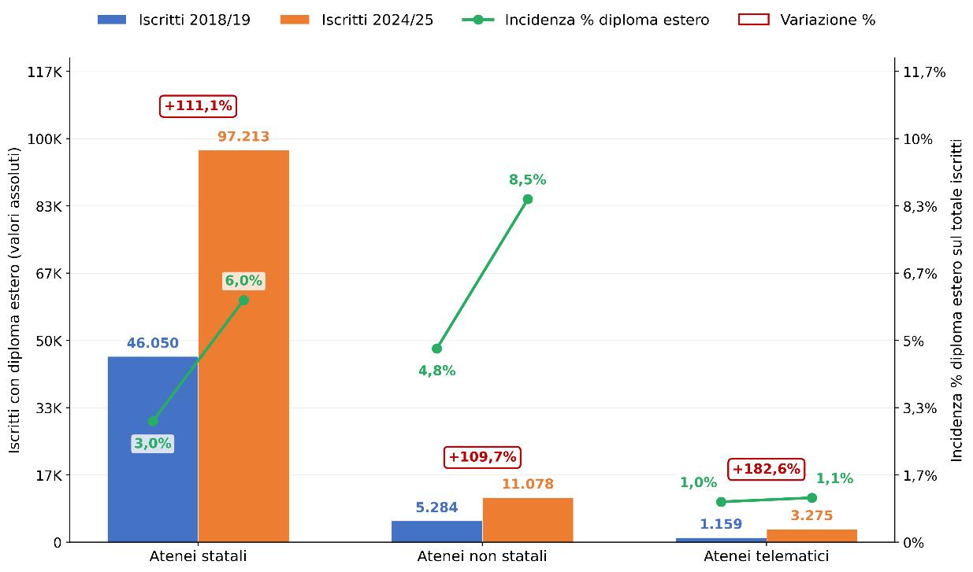

Fonte: MUR-Anagrafe nazionale studenti

Ateneo | 2024/25 | % diploma estero | 2018/19 | % diploma estero | variazione | var. %
Atenei statali | 97,213 | 6.0% | 46,050 | 3.0% | 51,163 | 111.1%
Atenei non statali | 11,078 | 8.5% | 5,284 | 4.8% | 5,794 | 109.7%
Atenei telematici | 3,275 | 1.1% | 1,159 | 1.0% | 2,116 | 182.6%
Totale | 111,566 | 5.4% | 52,493 | 3.0% | 59,073 | 112.5%

Indice

Fig. 2.10
Figura 2.10 – Incidenza degli studenti con diploma estero per area geografica del corso di studi (a.a. 2018/19 e 2024/25)
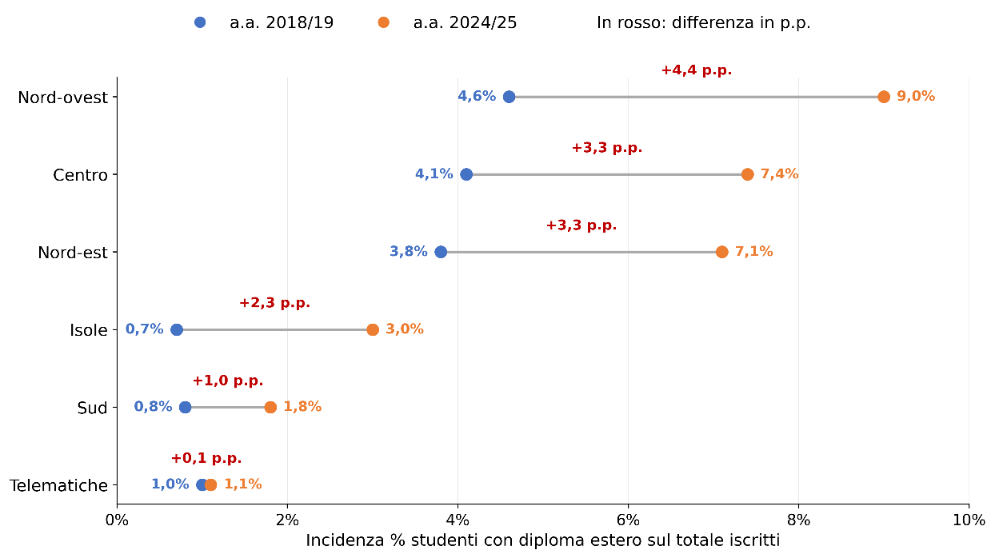

Fonte: MUR-Anagrafe nazionale studenti

Area geografica | 2024/25 | % diploma estero | 2018/19 | % diploma estero | diff. %
Nord-Ovest | 40,457 | 9.0% | 19,302 | 4.6% | 4.4%
Nord-Est | 25,126 | 7.1% | 11,989 | 3.8% | 3.3%
Centro | 31,577 | 7.4% | 16,071 | 4.1% | 3.3%
Sud | 6,391 | 1.8% | 2,892 | 0.8% | 1.0%
Isole | 4,740 | 3.0% | 1,080 | 0.7% | 2.3%
Telematiche | 3,275 | 1.1% | 1,159 | 1.0% | 0.1%
Totale | 111,566 | 5.4% | 52,493 | 3.0% | 2.4%

Indice

Fig. 2.11
Figura 2.11 – Distribuzione degli studenti con diploma estero per area geografica dell’ateneo di iscrizione (a.a. 2024/25)
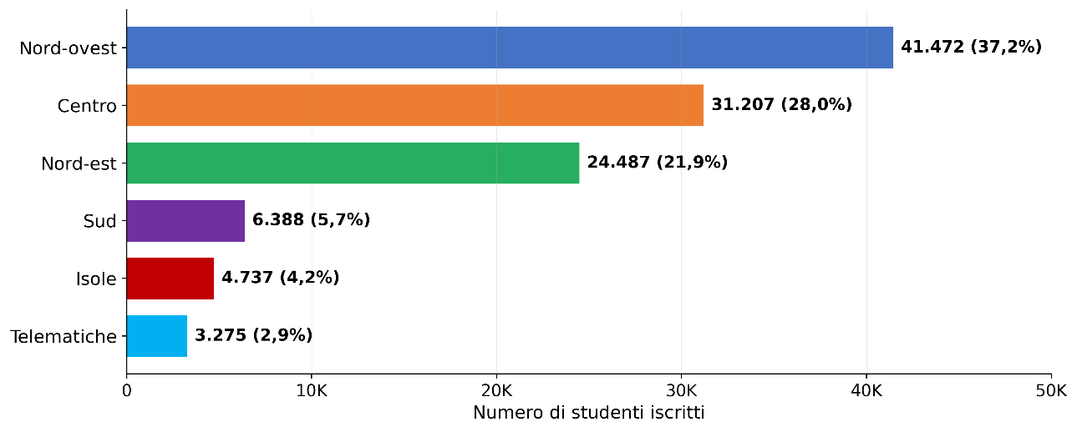

Fonte: MUR-Anagrafe nazionale studenti

Area geografica | Totale | Totale %
Nord-Ovest | 41,472 | 37.2%
Nord-Est | 24,487 | 21.9%
Centro | 31,207 | 28.0%
Sud | 6,388 | 5.7%
Isole | 4,737 | 4.2%
Telematiche | 3,275 | 2.9%
Totale | 111,566 | 100.0%

Indice

Fig. 2.12
Figura 2.12 – Distribuzione degli studenti con diploma estero per area geografica del corso di studi (a.a. 2024/25)
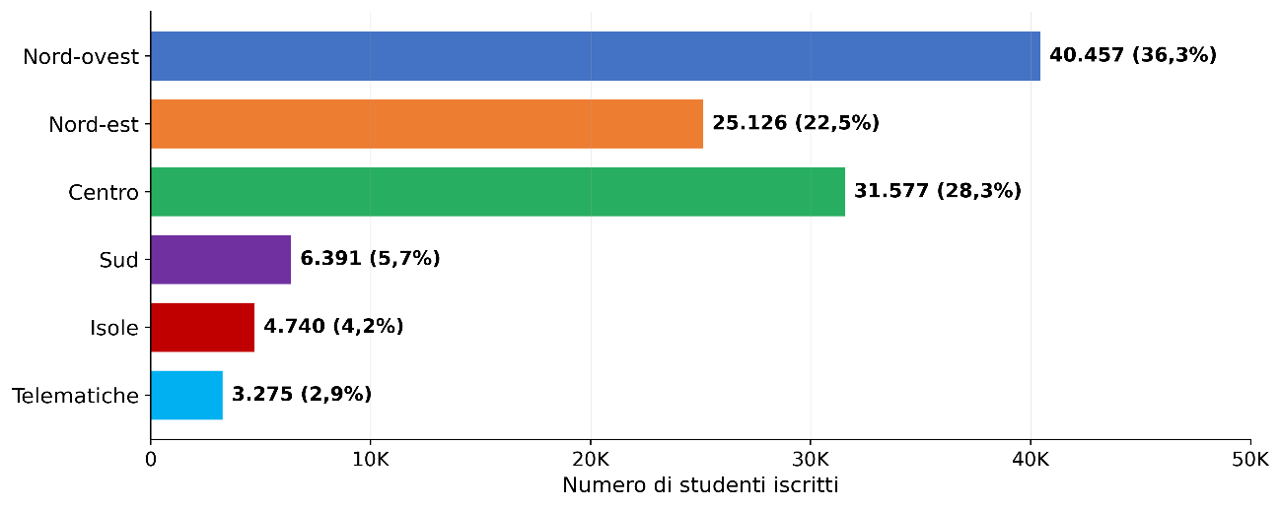

Fonte: MUR-Anagrafe nazionale studenti

Area geografica | Totale | Totale %
Nord-Ovest | 40,457 | 36.3%
Nord-Est | 25,126 | 22.5%
Centro | 31,577 | 28.3%
Sud | 6,391 | 5.7%
Isole | 4,740 | 4.2%
Telematiche | 3,275 | 2.9%
Totale | 111,566 | 100.0%

Indice

Fig. 2.13
Figura 2.13 – Distribuzione percentuale degli studenti con diploma estero (primi 12 Paesi) per area geografica del corso di studi (a.a. 2024/25)
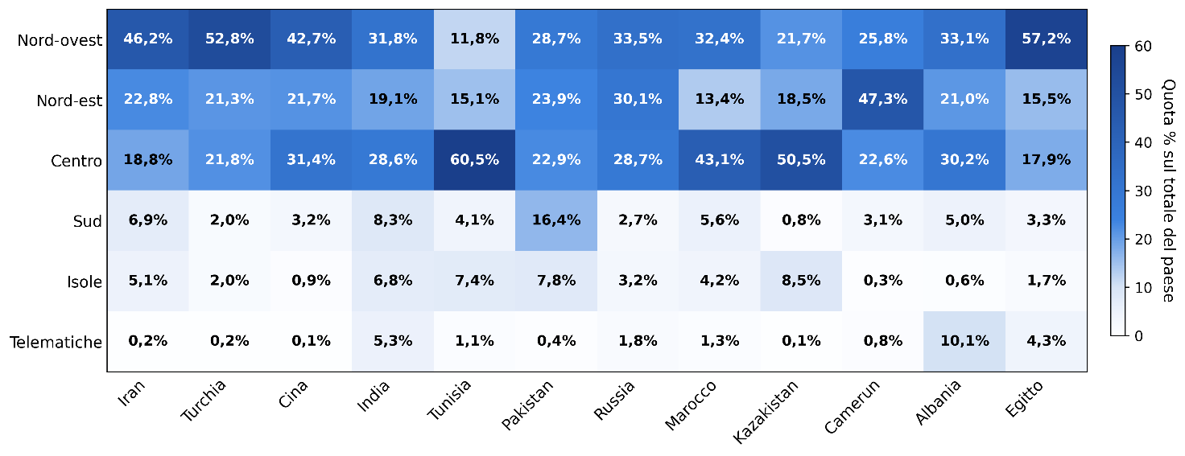

Fonte: MUR-Anagrafe nazionale studenti

Paese del diploma estero | Iran | Turchia | Cina | India | Tunisia | Pakistan | Russia, Federazione | Marocco | Kazakistan | Camerun | Albania | Egitto
Nord-Ovest | 46.2% | 52.8% | 42.7% | 31.8% | 11.8% | 28.7% | 33.5% | 32.4% | 21.7% | 25.8% | 33.1% | 57.2%
Nord-Est | 22.8% | 21.3% | 21.7% | 19.1% | 15.1% | 23.9% | 30.1% | 13.4% | 18.5% | 47.3% | 21.0% | 15.5%
Centro | 18.8% | 21.8% | 31.4% | 28.6% | 60.5% | 22.9% | 28.7% | 43.1% | 50.5% | 22.6% | 30.2% | 17.9%
Sud | 6.9% | 2.0% | 3.2% | 8.3% | 4.1% | 16.4% | 2.7% | 5.6% | 0.8% | 3.1% | 5.0% | 3.3%
Isole | 5.1% | 2.0% | 0.9% | 6.8% | 7.4% | 7.8% | 3.2% | 4.2% | 8.5% | 0.3% | 0.6% | 1.7%
Telematiche | 0.2% | 0.2% | 0.1% | 5.3% | 1.1% | 0.4% | 1.8% | 1.3% | 0.1% | 0.8% | 10.1% | 4.3%
Totale | 100.0% | 100.0% | 100.0% | 100.0% | 100.0% | 100.0% | 100.0% | 100.0% | 100.0% | 100.0% | 100.0% | 100.0%

Paese del diploma estero | Iran | Turchia | Cina | India | Tunisia | Pakistan | Russia, Federazione | Marocco | Kazakistan | Camerun | Albania | Egitto
Nord-Ovest | 6,539 | 4,511 | 3,027 | 1,410 | 486 | 1,020 | 1,142 | 1,069 | 691 | 752 | 895 | 1,378
Nord-Est | 3,233 | 1,817 | 1,539 | 846 | 626 | 849 | 1,026 | 443 | 591 | 1,377 | 568 | 372
Centro | 2,658 | 1,861 | 2,229 | 1,268 | 2,503 | 812 | 977 | 1,423 | 1,611 | 658 | 817 | 432
Sud | 980 | 171 | 224 | 369 | 168 | 581 | 93 | 184 | 25 | 91 | 135 | 80
Isole | 724 | 169 | 63 | 302 | 306 | 276 | 108 | 139 | 271 | 9 | 17 | 41
Telematiche | 29 | 19 | 9 | 233 | 45 | 15 | 63 | 43 | 2 | 24 | 272 | 104
Totale | 14,163 | 8,548 | 7,091 | 4,428 | 4,134 | 3,553 | 3,409 | 3,301 | 3,191 | 2,911 | 2,704 | 2,407

Indice

Fig. 2.14
Figura 2.14 – Distribuzione degli iscritti con diploma estero per provenienza (> 1.000 iscritti) e per area geografica del corso di studi (a.a. 2024/25)
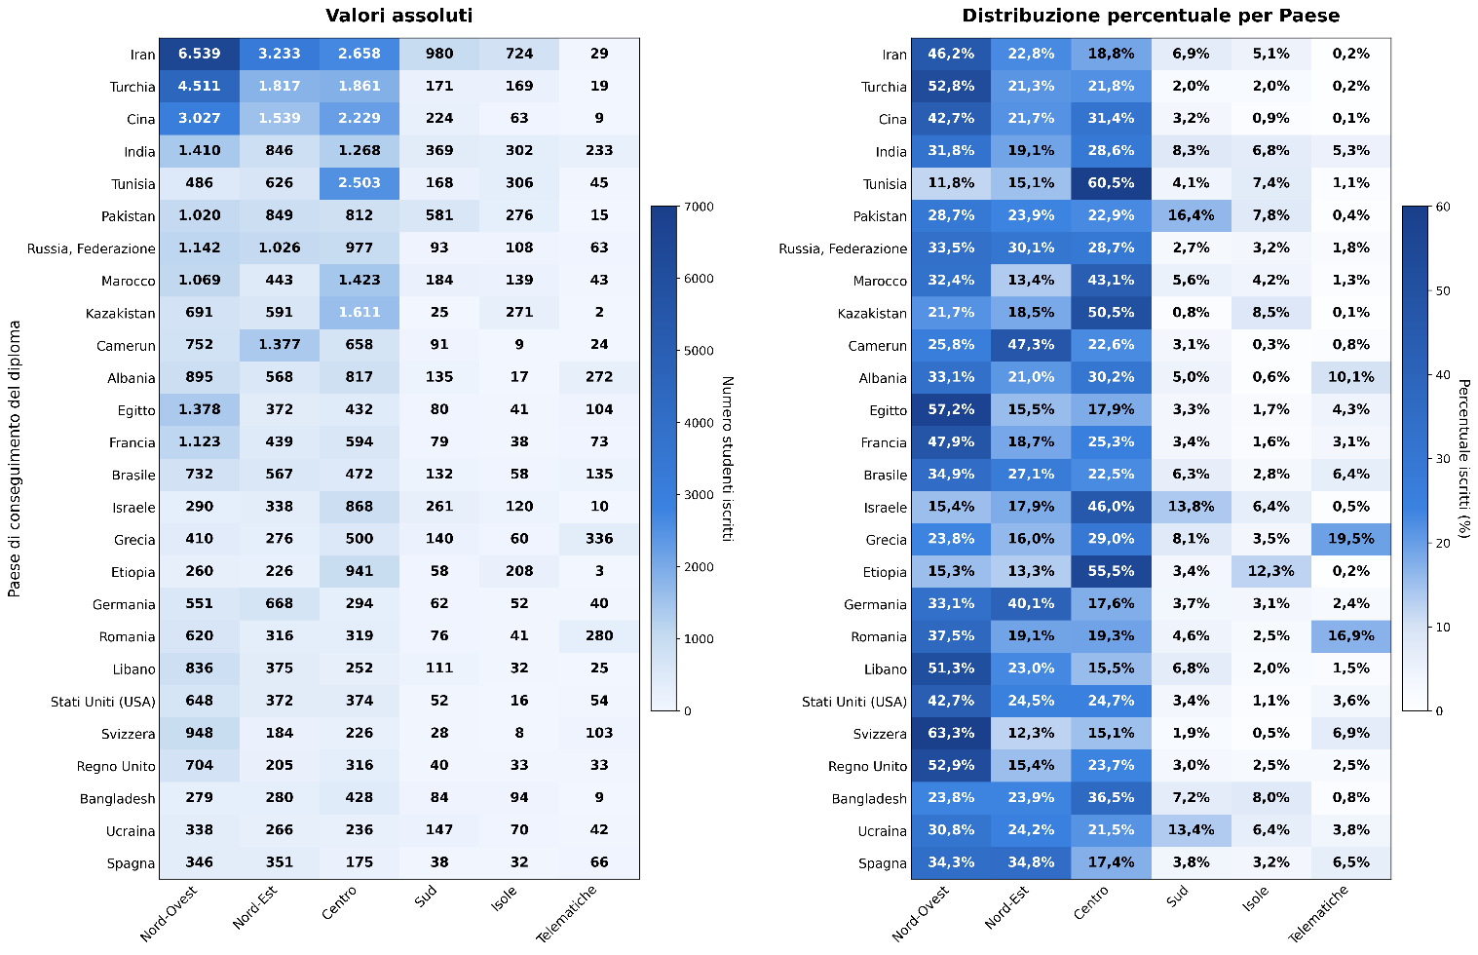

Fonte: MUR-Anagrafe nazionale studenti

Paese del diploma estero | Nord-Ovest | Nord-Est | Centro | Sud | Isole | Telematiche | Totale | Paese del diploma estero | Nord-Ovest | Nord-Est | Centro | Sud | Isole | Telematiche | Totale
Iran | 6,539 | 3,233 | 2,658 | 980 | 724 | 29 | 14,163 | Iran | 46.2% | 22.8% | 18.8% | 6.9% | 5.1% | 0.2% | 100.0%
Turchia | 4,511 | 1,817 | 1,861 | 171 | 169 | 19 | 8,548 | Turchia | 52.8% | 21.3% | 21.8% | 2.0% | 2.0% | 0.2% | 100.0%
Cina | 3,027 | 1,539 | 2,229 | 224 | 63 | 9 | 7,091 | Cina | 42.7% | 21.7% | 31.4% | 3.2% | 0.9% | 0.1% | 100.0%
India | 1,410 | 846 | 1,268 | 369 | 302 | 233 | 4,428 | India | 31.8% | 19.1% | 28.6% | 8.3% | 6.8% | 5.3% | 100.0%
Tunisia | 486 | 626 | 2,503 | 168 | 306 | 45 | 4,134 | Tunisia | 11.8% | 15.1% | 60.5% | 4.1% | 7.4% | 1.1% | 100.0%
Pakistan | 1,020 | 849 | 812 | 581 | 276 | 15 | 3,553 | Pakistan | 28.7% | 23.9% | 22.9% | 16.4% | 7.8% | 0.4% | 100.0%
Russia, Federazione | 1,142 | 1,026 | 977 | 93 | 108 | 63 | 3,409 | Russia, Federazione | 33.5% | 30.1% | 28.7% | 2.7% | 3.2% | 1.8% | 100.0%
Marocco | 1,069 | 443 | 1,423 | 184 | 139 | 43 | 3,301 | Marocco | 32.4% | 13.4% | 43.1% | 5.6% | 4.2% | 1.3% | 100.0%
Kazakistan | 691 | 591 | 1,611 | 25 | 271 | 2 | 3,191 | Kazakistan | 21.7% | 18.5% | 50.5% | 0.8% | 8.5% | 0.1% | 100.0%
Camerun | 752 | 1,377 | 658 | 91 | 9 | 24 | 2,911 | Camerun | 25.8% | 47.3% | 22.6% | 3.1% | 0.3% | 0.8% | 100.0%
Albania | 895 | 568 | 817 | 135 | 17 | 272 | 2,704 | Albania | 33.1% | 21.0% | 30.2% | 5.0% | 0.6% | 10.1% | 100.0%
Egitto | 1,378 | 372 | 432 | 80 | 41 | 104 | 2,407 | Egitto | 57.2% | 15.5% | 17.9% | 3.3% | 1.7% | 4.3% | 100.0%
Francia | 1,123 | 439 | 594 | 79 | 38 | 73 | 2,346 | Francia | 47.9% | 18.7% | 25.3% | 3.4% | 1.6% | 3.1% | 100.0%
Brasile | 732 | 567 | 472 | 132 | 58 | 135 | 2,096 | Brasile | 34.9% | 27.1% | 22.5% | 6.3% | 2.8% | 6.4% | 100.0%
Israele | 290 | 338 | 868 | 261 | 120 | 10 | 1,887 | Israele | 15.4% | 17.9% | 46.0% | 13.8% | 6.4% | 0.5% | 100.0%
Grecia | 410 | 276 | 500 | 140 | 60 | 336 | 1,722 | Grecia | 23.8% | 16.0% | 29.0% | 8.1% | 3.5% | 19.5% | 100.0%
Etiopia | 260 | 226 | 941 | 58 | 208 | 3 | 1,696 | Etiopia | 15.3% | 13.3% | 55.5% | 3.4% | 12.3% | 0.2% | 100.0%
Germania | 551 | 668 | 294 | 62 | 52 | 40 | 1,667 | Germania | 33.1% | 40.1% | 17.6% | 3.7% | 3.1% | 2.4% | 100.0%
Romania | 620 | 316 | 319 | 76 | 41 | 280 | 1,652 | Romania | 37.5% | 19.1% | 19.3% | 4.6% | 2.5% | 16.9% | 100.0%
Libano | 836 | 375 | 252 | 111 | 32 | 25 | 1,631 | Libano | 51.3% | 23.0% | 15.5% | 6.8% | 2.0% | 1.5% | 100.0%
Stati Uniti D’America (Usa) | 648 | 372 | 374 | 52 | 16 | 54 | 1,516 | Stati Uniti D’America (Usa) | 42.7% | 24.5% | 24.7% | 3.4% | 1.1% | 3.6% | 100.0%
Svizzera | 948 | 184 | 226 | 28 | 8 | 103 | 1,497 | Svizzera | 63.3% | 12.3% | 15.1% | 1.9% | 0.5% | 6.9% | 100.0%
Regno Unito | 704 | 205 | 316 | 40 | 33 | 33 | 1,331 | Regno Unito | 52.9% | 15.4% | 23.7% | 3.0% | 2.5% | 2.5% | 100.0%
Bangladesh | 279 | 280 | 428 | 84 | 94 | 9 | 1,174 | Bangladesh | 23.8% | 23.9% | 36.5% | 7.2% | 8.0% | 0.8% | 100.0%
Ucraina | 338 | 266 | 236 | 147 | 70 | 42 | 1,099 | Ucraina | 30.8% | 24.2% | 21.5% | 13.4% | 6.4% | 3.8% | 100.0%
Spagna | 346 | 351 | 175 | 38 | 32 | 66 | 1,008 | Spagna | 34.3% | 34.8% | 17.4% | 3.8% | 3.2% | 6.5% | 100.0%
Altri Paesi (< 1.000 Iscritti) | 9,442 | 6,921 | 8,308 | 1,955 | 1,432 | 1,183 | 29,241 | Altri Paesi (< 1.000 Iscritti) | 32.3% | 23.7% | 28.4% | 6.7% | 4.9% | 4.0% | 100.0%
Stato Estero non definito | 10 | 55 | 25 | 27 | 21 | 25 | 163 | Stato Estero non definito | 6.1% | 33.7% | 15.3% | 16.6% | 12.9% | 15.3% | 100.0%
Totale | 40,457 | 25,126 | 31,577 | 6,391 | 4,740 | 3,275 | 111,566 | Totale | 36.3% | 22.5% | 28.3% | 5.7% | 4.2% | 2.9% | 100.0%

Indice

Fig. 2.15
Figura 2.15 – Concentrazione (indice HHI per Paese di provenienza) degli iscritti con diploma estero (a.a. 2024/25)
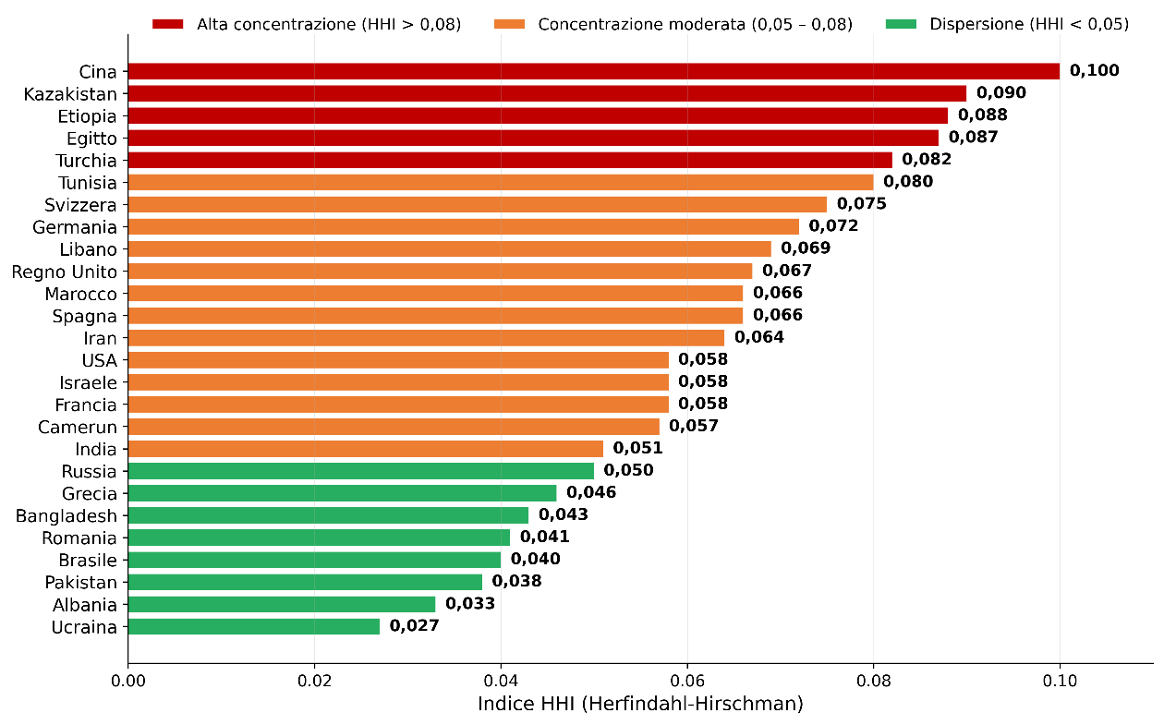

Fonte: MUR-Anagrafe nazionale studenti

Paesi | Indice di concentrazione HHI
Cina | 0.100
Kazakistan | 0.090
Etiopia | 0.088
Egitto | 0.087
Turchia | 0.082
Tunisia | 0.080
Svizzera | 0.075
Germania | 0.072
Libano | 0.069
Regno Unito | 0.067
Marocco | 0.066
Spagna | 0.066
Iran | 0.064
USA | 0.058
Israele | 0.058
Francia | 0.058
Camerun | 0.057
India | 0.051
Russia | 0.050
Grecia | 0.046
Bangladesh | 0.043
Romania | 0.041
Brasile | 0.040
Pakistan | 0.038
Albania | 0.033
Ucraina | 0.027

Indice

Fig. 2.16
Figura 2.16 – Quota di iscritti con diploma estero nel primo ateneo di iscrizione per Paese di provenienza (a.a. 2024/25)
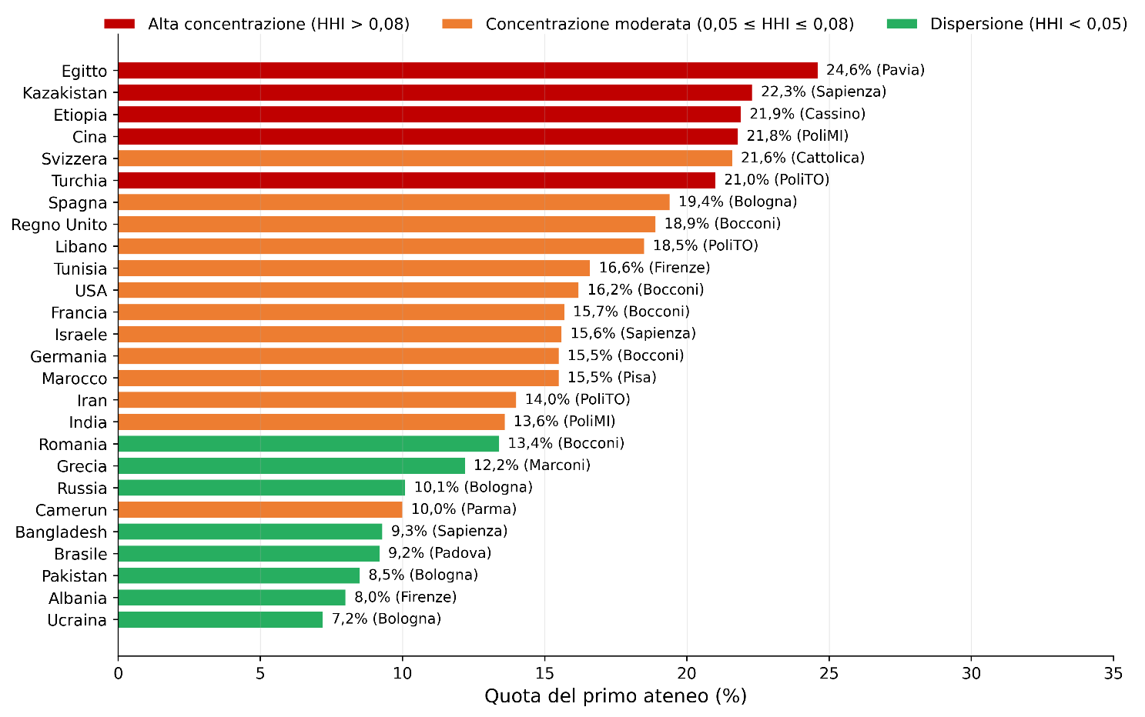

Fonte: MUR-Anagrafe nazionale studenti

Paesi | Primo ateneo di iscrizione (%) | Primo ateneo di iscrizione (denominazione)
Egitto | 24.6% | Pavia
Kazakistan | 22.3% | Sapienza
Etiopia | 21.9% | Cassino
Cina | 21.8% | PoliMI
Svizzera | 21.6% | Cattolica
Turchia | 21.0% | PoliTO
Spagna | 19.4% | Bologna
Regno Unito | 18.9% | Bocconi
Libano | 18.5% | PoliTO
Tunisia | 16.6% | Firenze
USA | 16.2% | Bvocconi
Francia | 15.7% | Bocconi
Israele | 15.6% | Sapienza
Germania | 15.5% | Bocconi
Marocco | 15.5% | Pisa
Iran | 14.0% | PoliTO
India | 13.6% | PoliMI
Romania | 13.4% | Bocconi
Grecia | 12.2% | Marconi
Russia | 10.1% | Bologna
Camerun | 10.0% | Parma
Bangladesh | 9.3% | Sapienza
Brasile | 9.2% | Padova
Pakistan | 8.5% | Bologna
Albania | 8.0% | Firenze
...

Fig. 2.17
Figura 2.17 – Top 10 atenei per numero di iscritti con diploma estero e continente di provenienza (a.a. 2024/25)
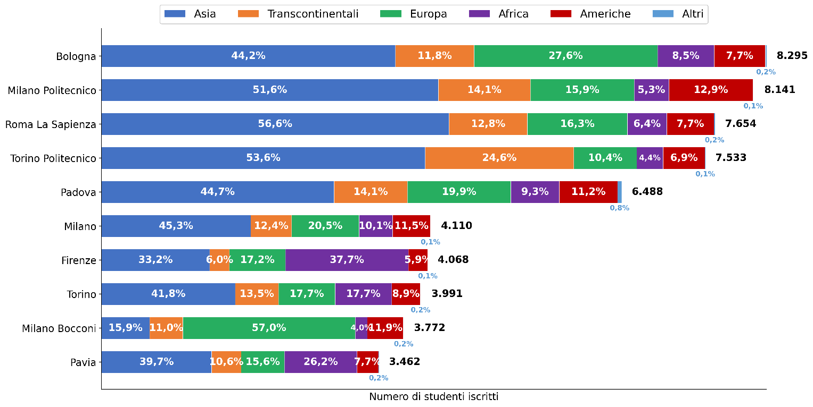

Fonte: MUR-Anagrafe nazionale studenti

Atenei | Asia | Transcontinentali | Europa | Africa | Americhe | Altri | Totale
Bologna | 44.2% | 11.8% | 27.6% | 8.5% | 7.7% | 0.2% | 100.0%
Milano Politecnico | 51.6% | 14.1% | 15.9% | 5.3% | 12.9% | 0.1% | 100.0%
Roma La Sapienza | 56.6% | 12.8% | 16.3% | 6.4% | 7.7% | 0.2% | 100.0%
Torino Politecnico | 53.6% | 24.6% | 10.4% | 4.4% | 6.9% | 0.1% | 100.0%
Padova | 44.7% | 14.1% | 19.9% | 9.3% | 11.2% | 0.8% | 100.0%
Milano | 45.3% | 12.4% | 20.5% | 10.1% | 11.5% | 0.1% | 100.0%
...

Fig. 2.18
Figura 2.18 – Università statali: peso delle principali nazionalità (> 1.000 iscritti con diploma estero) per ateneo (a.a. 2024/25)
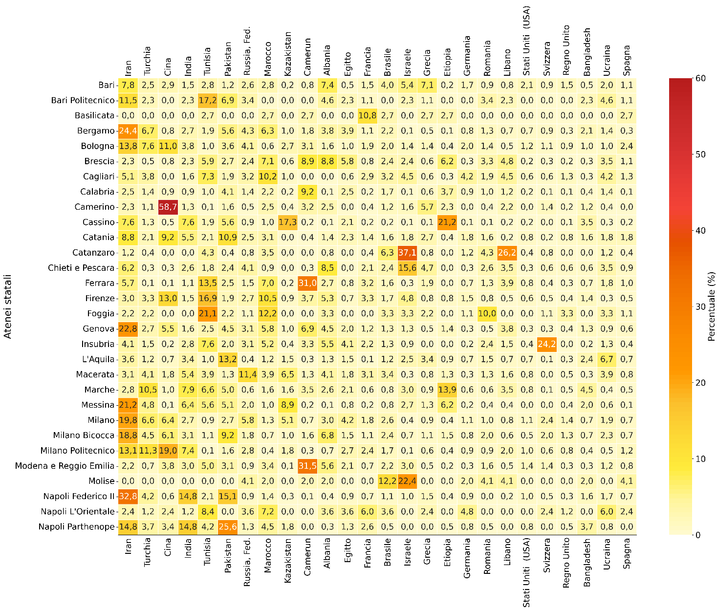
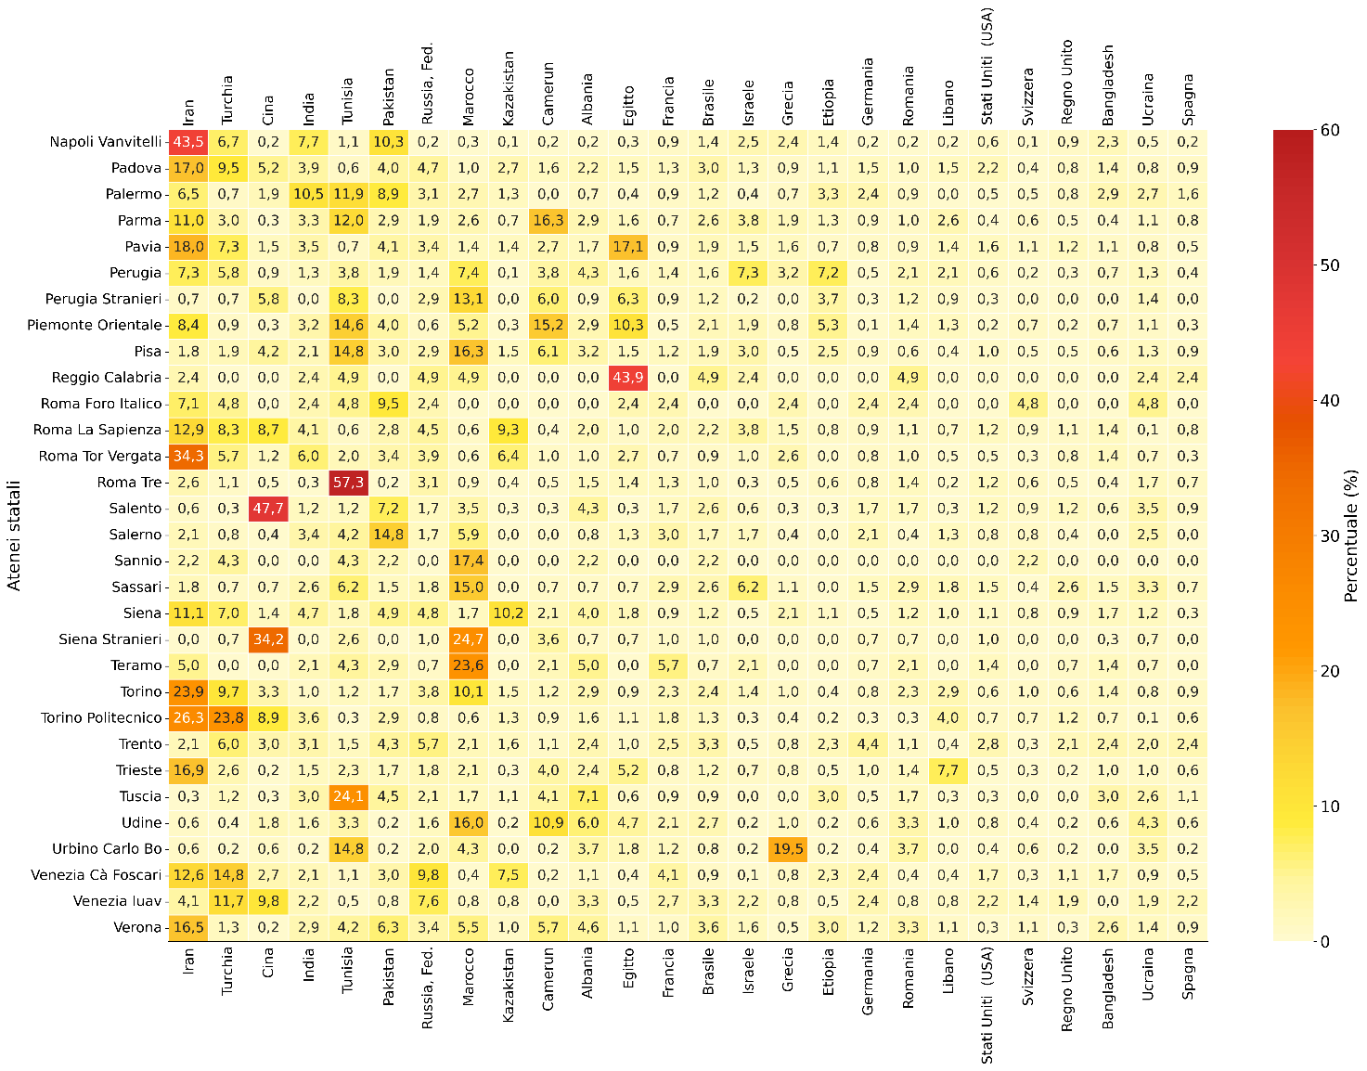

Fonte: MUR-Anagrafe nazionale studenti

Atenei statali | Iran | Turchia | Cina | India | Tunisia | Pakistan | Russia, Fed. | Marocco | Kazakistan | Camerun | Albania | Egitto | Francia | Brasile | Israele | Grecia | Etiopia | Germania | Romania | Libano | Stati Uniti (USA) | Svizzera | Regno Unito | Bangladesh | Ucraina | Spagna
Bari | 7.8% | 2.5% | 2.9% | 1.5% | 2.8% | 1.2% | 2.6% | 2.8% | 0.2% | 0.8% | 7.4% | 0.5% | 1.5% | 4.0% | 5.4% | 7.1% | 0.2% | 1.7% | 0.9% | 0.8% | 2.1% | 0.9% | 1.5% | 0.5% | 2.0% | 1.1%
Bari Politecnico | 11.5% | 2.3% | 0.0% | 2.3% | 17.2% | 6.9% | 3.4% | 0.0% | 0.0% | 0.0% | 4.6% | 2.3% | 1.1% | 0.0% | 2.3% | 1.1% | 0.0% | 0.0% | 3.4% | 2.3% | 0.0% | 0.0% | 0.0% | 2.3% | 4.6% | 1.1%
Basilicata | 0.0% | 0.0% | 0.0% | 0.0% | 2.7% | 0.0% | 0.0% | 2.7% | 0.0% | 2.7% | 0.0% | 0.0% | 10.8% | 2.7% | 0.0% | 2.7% | 2.7% | 0.0% | 0.0% | 0.0% | 0.0% | 0.0% | 0.0% | 0.0% | 0.0% | 2.7%
Bergamo | 24.4% | 6.7% | 0.8% | 2.7% | 1.9% | 5.6% | 4.3% | 6.3% | 1.0% | 1.8% | 3.8% | 3.9% | 1.1% | 2.2% | 0.1%
Bologna | 13.8% | 7.6% | 11.0% | 3.8% | 1.0% | 3.6% | 4.1% | 0.6% | 2.7% | 3.1% | 1.6% | 1.0% | 1.9% | 2.0% | 1.4%
Brescia | 2.3% | 0.5% | 0.8% | 2.3% | 5.9% | 2.7% | 2.4% | 7.1% | 0.6% | 8.9% | 8.8% | 5.8% | 0.8% | 2.4% | 2.4%
...

Fig. 2.19
Figura 2.19 – Università non statali e telematiche: peso delle principali nazionalità (> 1.000 iscritti con diploma estero) per ateneo (a.a. 2024/25)
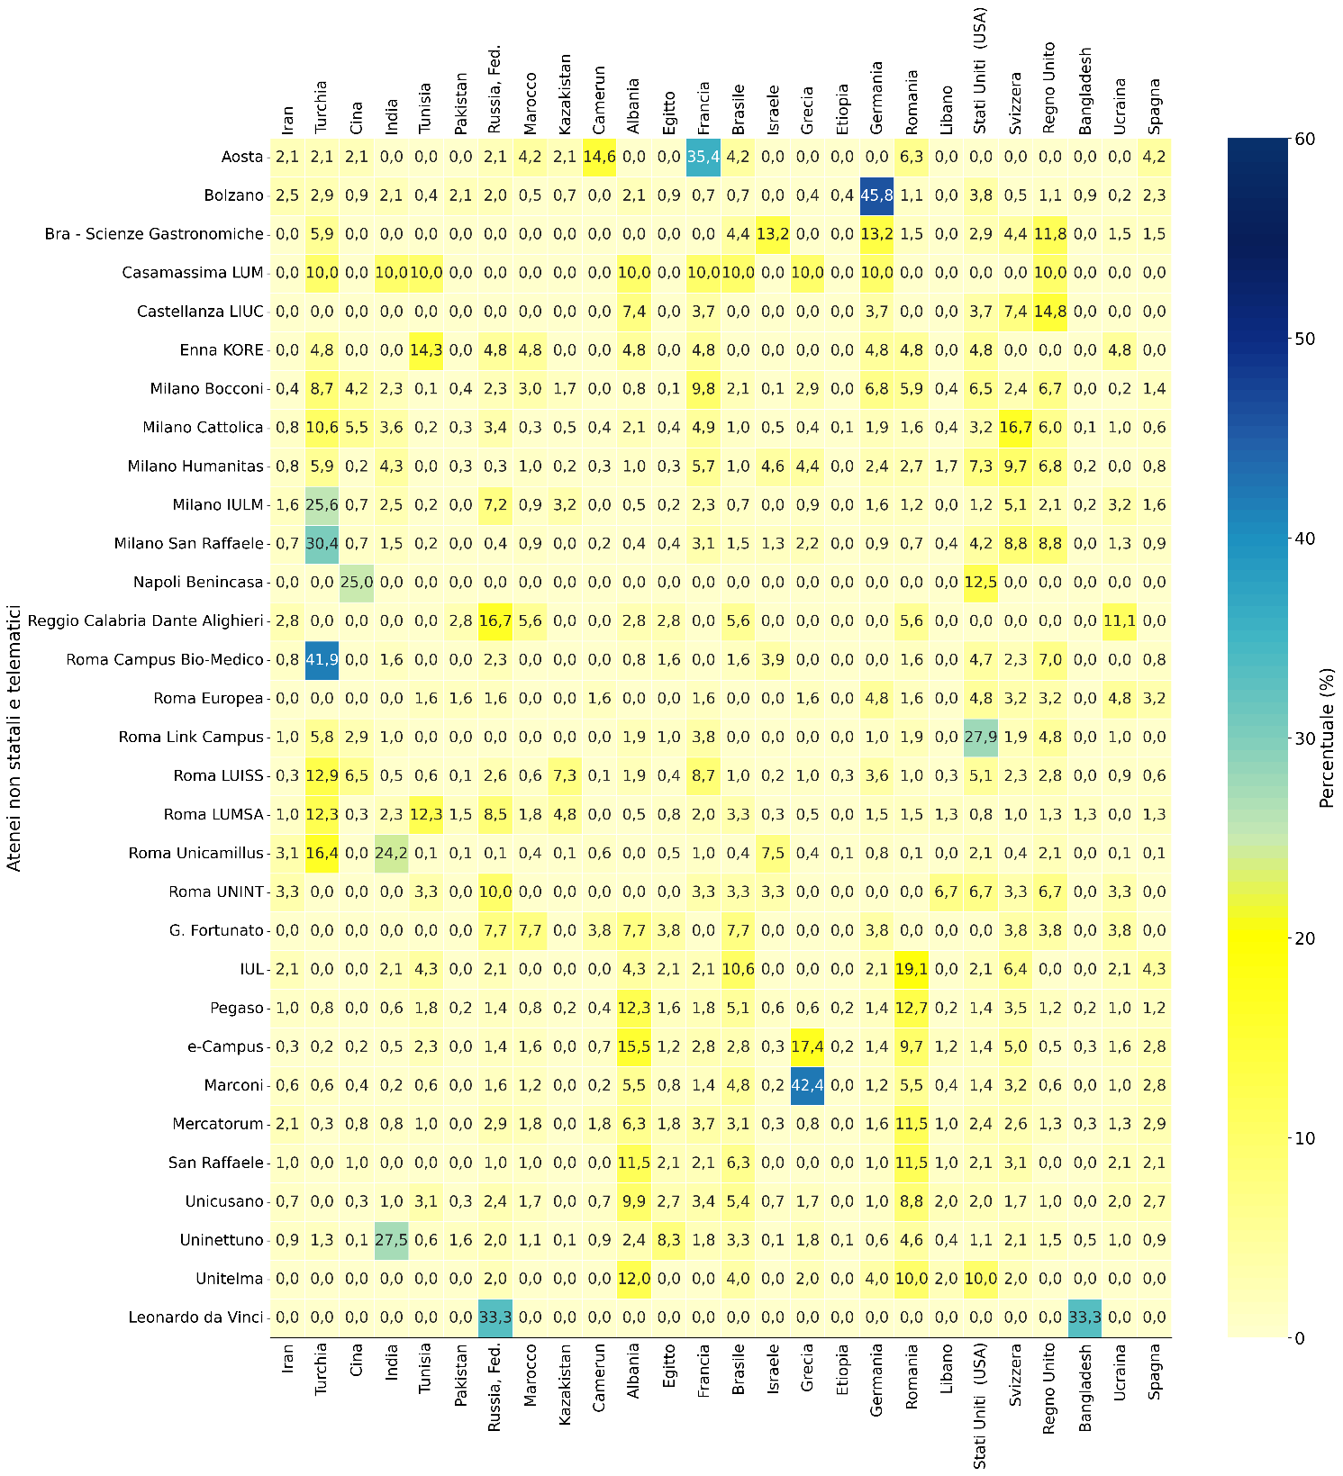

Fonte: MUR-Anagrafe nazionale studenti

Atenei non Statali e telematici | Iran | Turchia | Cina | India | Tunisia | Pakistan | Russia, Fed. | Marocco | Kazakistan | Camerun | Albania | Egitto | Francia | Brasile
Aosta | 2.1% | 2.1% | 2.1% | 0.0% | 0.0% | 0.0% | 2.1% | 4.2% | 2.1% | 14.6% | 0.0% | 0.0% | 35.4% | 4.2%
Bolzano | 2.5% | 2.9% | 0.9% | 2.1% | 0.4% | 2.1% | 2.0% | 0.5% | 0.7% | 0.0% | 2.1% | 0.9% | 0.7% | 0.7%
Bra - Scienze Gastronomiche | 0.0% | 5.9% | 0.0% | 0.0% | 0.0% | 0.0% | 0.0% | 0.0% | 0.0% | 0.0% | 0.0% | 0.0% | 0.0% | 4.4%
Casamassima LUM | 0.0% | 10.0% | 0.0% | 10.0% | 10.0% | 0.0% | 0.0% | 0.0% | 0.0% | 0.0% | 10.0% | 0.0% | 10.0% | 10.0%
Castellanza LIUC | 0.0% | 0.0% | 0.0% | 0.0% | 0.0% | 0.0% | 0.0% | 0.0% | 0.0% | 0.0% | 7.4% | 0.0% | 3.7% | 0.0%
Enna KORE | 0.0% | 4.8% | 0.0% | 0.0% | 14.3% | 0.0% | 4.8% | 4.8% | 0.0% | 0.0% | 4.8% | 0.0% | 4.8% | 0.0%
...

Fig. 2.20
Figura 2.20 – Distribuzione degli iscritti con diploma estero per principali Paesi di provenienza (> 1.000 iscritti) nelle aree disciplinari (a.a. 2024/25)
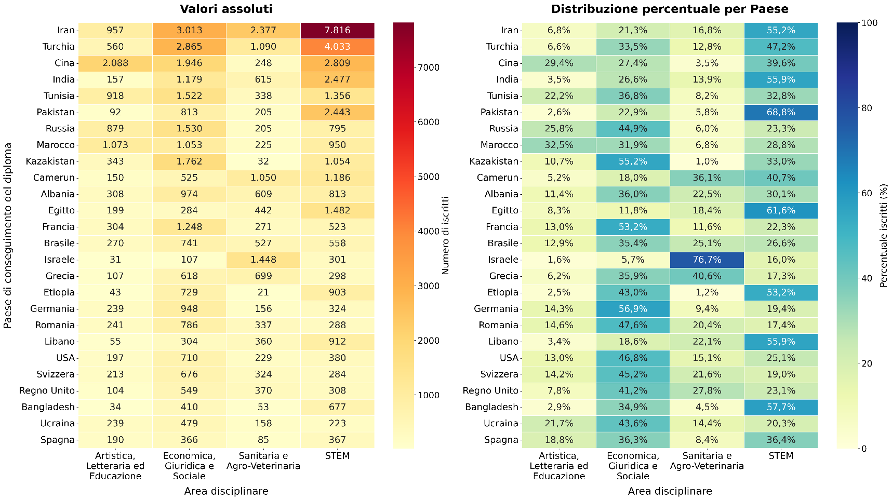

Fonte: MUR-Anagrafe nazionale studenti

Paesi | Artistica, Letteraria ed Educazione | Economica, Giuridica e Sociale | Sanitaria e Agro-Veterinaria | STEM | Totale
Iran | 6.8% | 21.3% | 16.8% | 55.2% | 100.0%
Turchia | 6.6% | 33.5% | 12.8% | 47.2% | 100.0%
Cina | 29.4% | 27.4% | 3.5% | 39.6% | 100.0%
India | 3.5% | 26.6% | 13.9% | 55.9% | 100.0%
Tunisia | 22.2% | 36.8% | 8.2% | 32.8% | 100.0%
Pakistan | 2.6% | 22.9% | 5.8% | 68.8% | 100.0%
...

Fig. 2.21
Figura 2.21 – Distribuzione degli iscritti con diploma estero per provenienza (> 1.000 iscritti) e lingua dei corsi di studio (a.a. 2024/25)
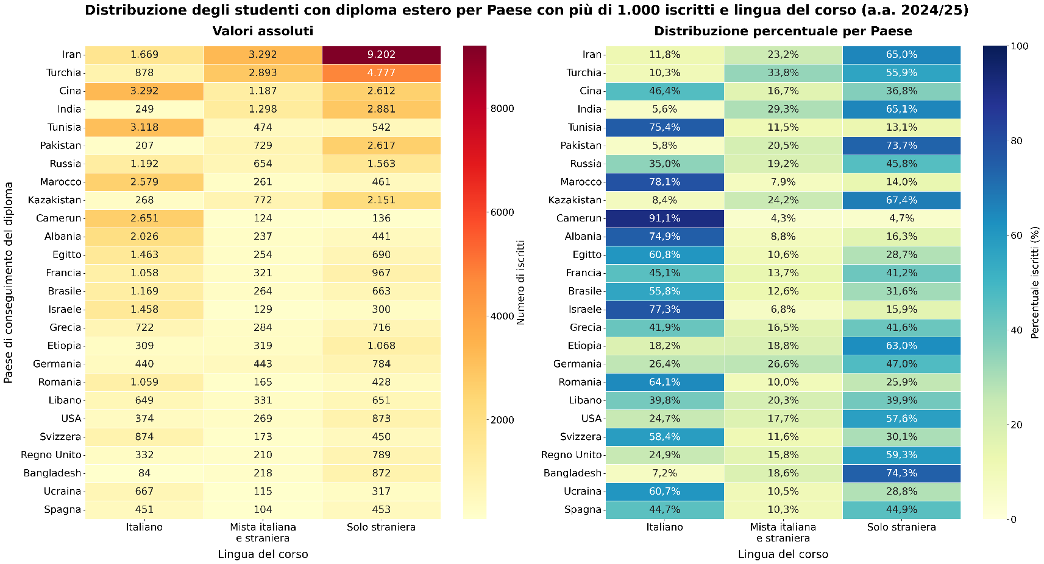

Fonte: MUR-Anagrafe nazionale studenti

Paese del diploma estero | italiano | mista italiana e straniera | solo straniera | totale
Iran | 11.8% | 23.2% | 65.0% | 100.0%
Turchia | 10.3% | 33.8% | 55.9% | 100.0%
Cina | 46.4% | 16.7% | 36.8% | 100.0%
India | 5.6% | 29.3% | 65.1% | 100.0%
Tunisia | 75.4% | 11.5% | 13.1% | 100.0%
Pakistan | 5.8% | 20.5% | 73.7% | 100.0%
...

Fig. 2.22
Figura 2.22 – CFU medi per iscritto per provenienza (diploma conseguito all’estero o in Italia) e per ateneo (a.a. 2023/24)
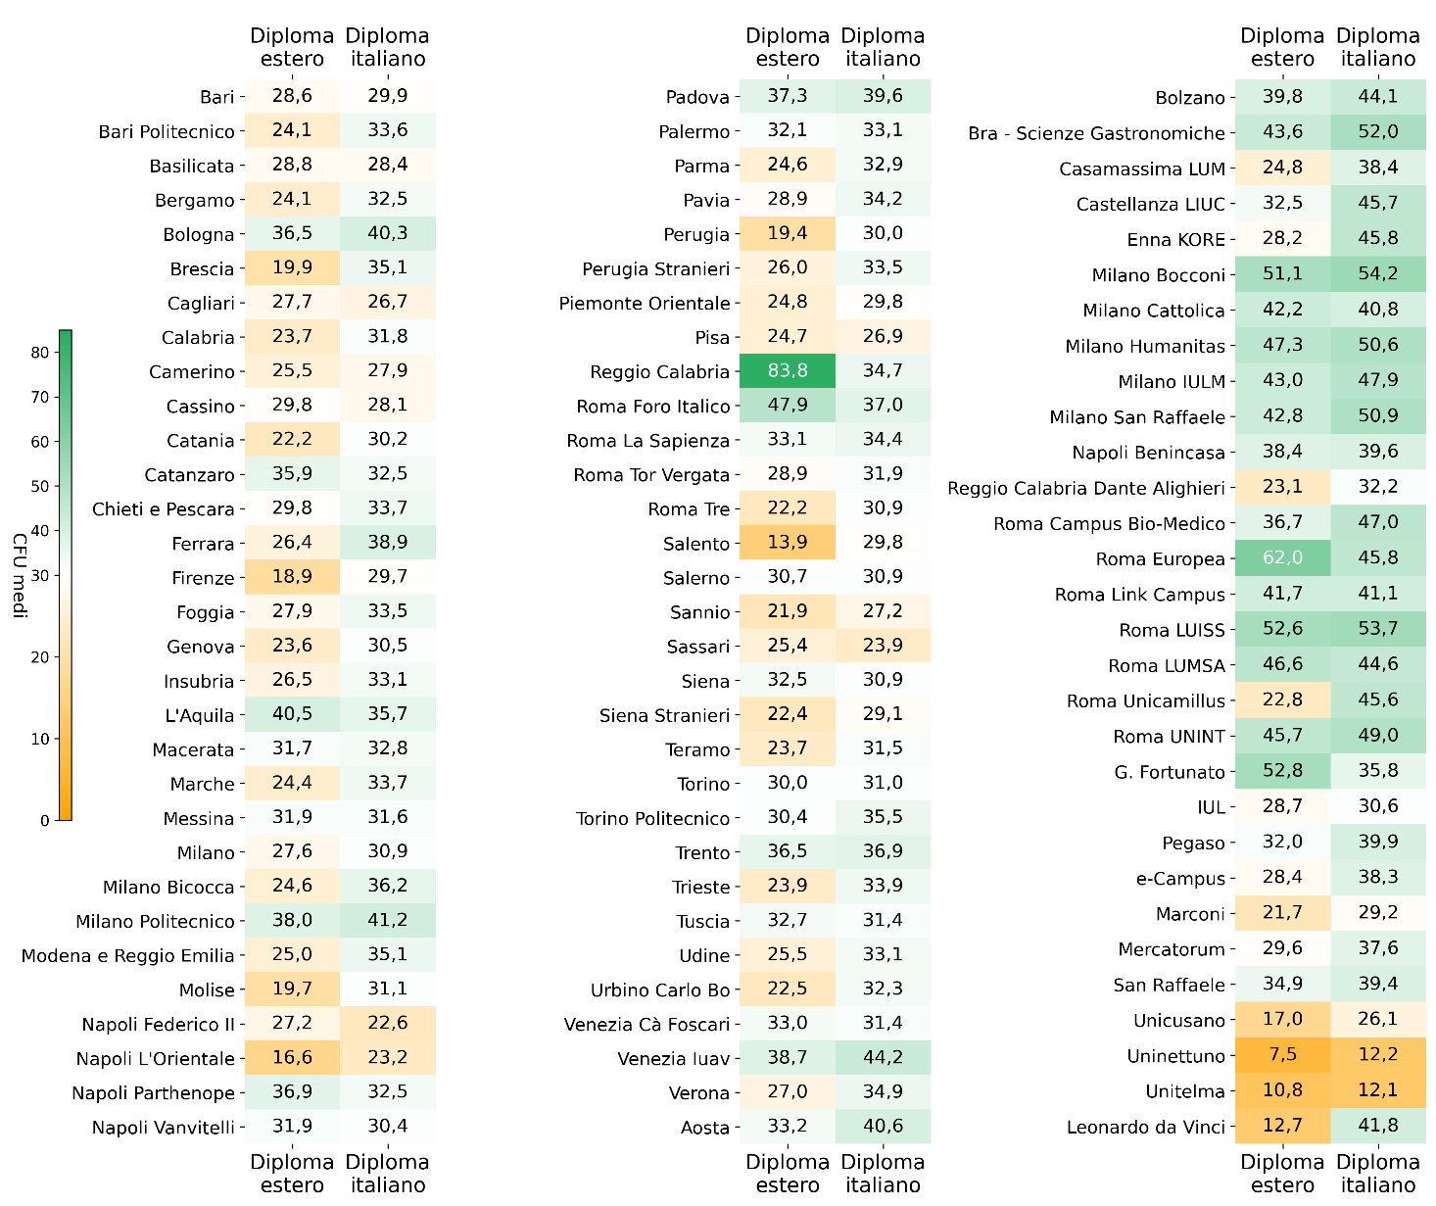

Fonte: MUR-Anagrafe nazionale studenti

Atenei | a.a. 2023/24
 | Diploma estero | Diploma italiano
Bari | 28.6 | 30.0
Bari Politecnico | 24.1 | 33.7
Basilicata | 28.8 | 28.4
Bergamo | 24.1 | 32.4
Bologna | 36.5 | 40.3
Brescia | 19.9 | 35.1
...

Fig. 2.23
Figura 2.23 – Iscritti totali e con cittadinanza straniera presso le istituzioni AFAM (aa.aa. 2020/21- 2024/25)
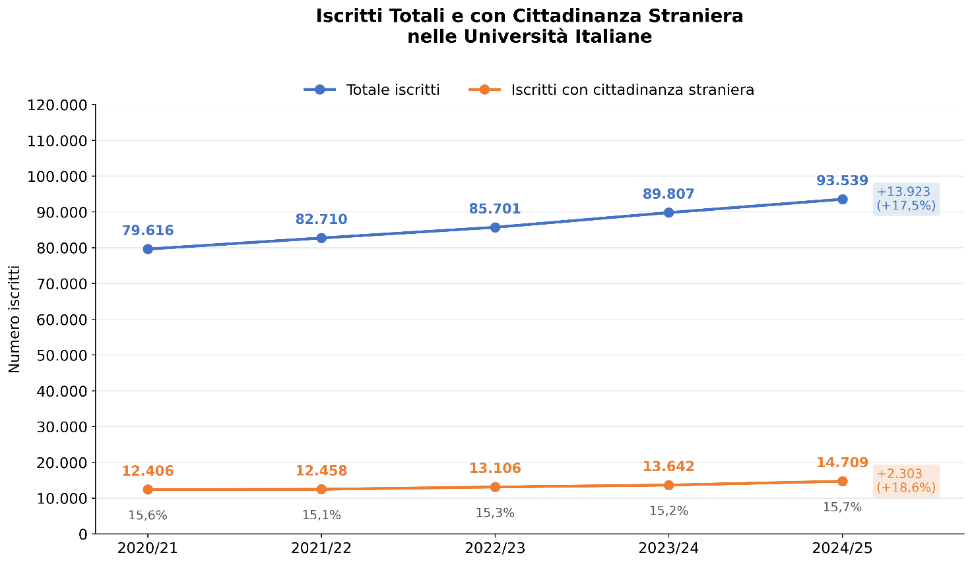

Fonte: MUR-Ufficio di Statistica, Portale dati Istruzione Superiore-Open data

Iscritti | 2020/21 | 2021/22 | 2022/23 | 2023/24 | 2024/25 | variazione 2020/21 - 2024/25 | var.% 2020/21 - 2024/25
Iscritti con cittadinanza straniera | 12,406 | 12,458 | 13,106 | 13,642 | 14,709 | 2,303 | 18.6%
Totale iscritti | 79,616 | 82,710 | 85,701 | 89,807 | 93,539 | 13,923 | 17.5%

Indice

Fig. 2.24
Figura 2.24 – Iscritti con cittadinanza straniera per tipologia di istituzione AFAM* (aa.aa. 2020/21-2024/25)
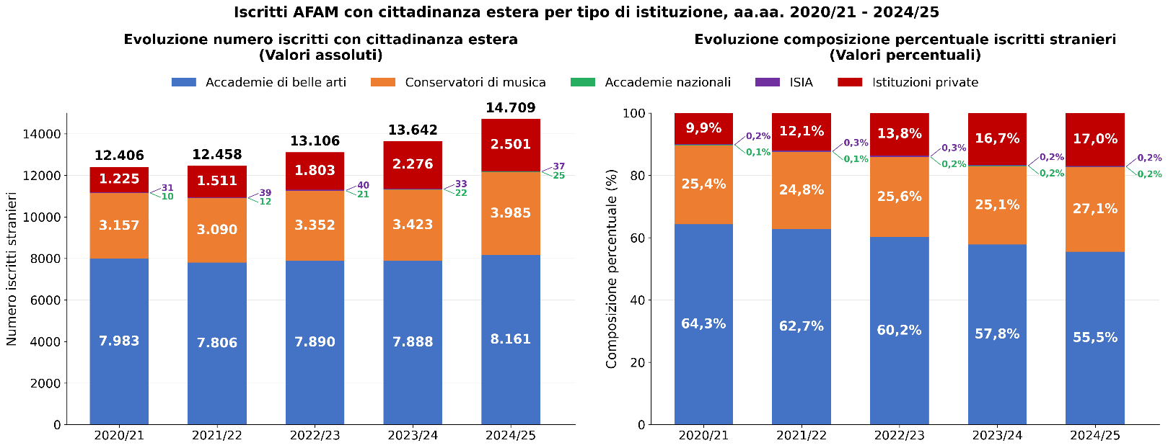

* Le accademie di belle arti comprendono anche le accademie legalmente riconosciute; i conservatori comprendono gli Istituti superiori di studi musicali

Fonte: MUR-Ufficio di Statistica, Portale dati Istruzione Superiore-Open data

Tipo istituzione | 2020/21 | 2021/22 | 2022/23 | 2023/24 | 2024/25
Accademie di belle arti (1) | 7,983 | 7,806 | 7,890 | 7,888 | 8,161
Conservatori di musica (2) | 3,157 | 3,090 | 3,352 | 3,423 | 3,985
Accademie nazionali (arte dramm. e danza) | 10 | 12 | 21 | 22 | 25
Istituti superiori per le industrie artistiche | 31 | 39 | 40 | 33 | 37
...

Fig. 2.25
Figura 2.25 – Principali Paesi* (> 100 iscritti) di provenienza degli iscritti ai corsi di primo e secondo livello, ai corsi di formazione alla ricerca e master con cittadinanza straniera (a.a. 2024/25)
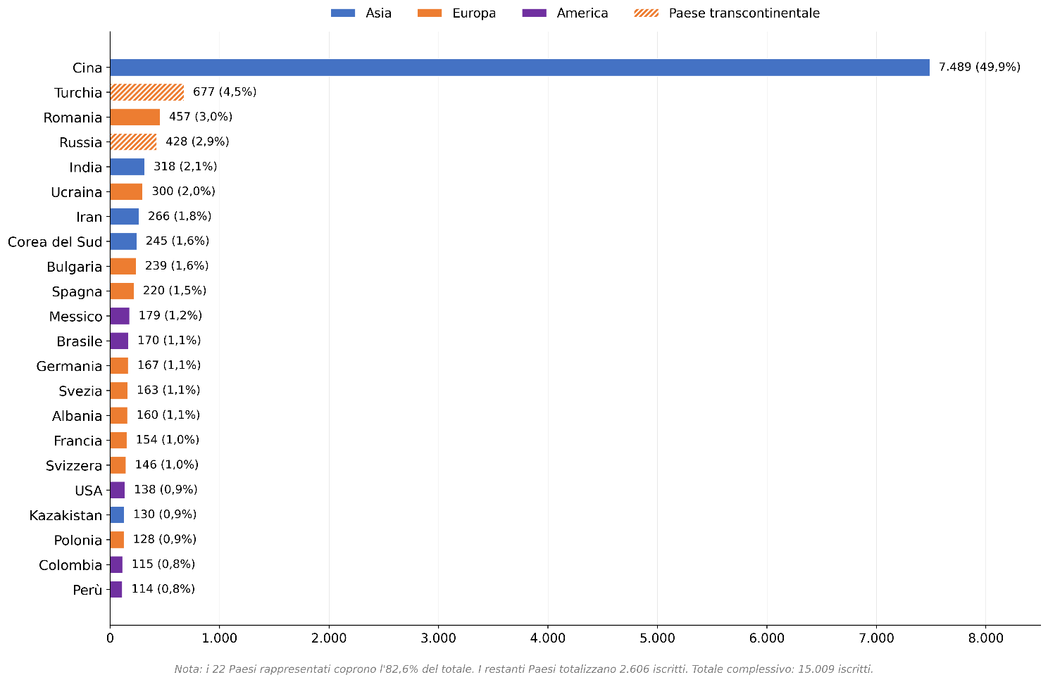

* I 22 Paesi rappresentati coprono l’82,6% del totale. I restanti Paesi totalizzano 2.606 iscritti, per un totale complessivo pari a 15.009 iscritti.

Fonte: MUR-Ufficio di Statistica, Portale dati Istruzione Superiore-Open data

Paesi | Iscritti stranieri 2024/25 | % stranieri sul totale
Cina | 7,489 | 49.9%
Turchia | 677 | 4.5%
Romania | 457 | 3.0%
Russia | 428 | 2.9%
...

Fig. 2.26
Figura 2.26 – Distribuzione degli iscritti con cittadinanza straniera per area geografica sede dell’istituzione (a.a. 2024/25 vs 2020/21)
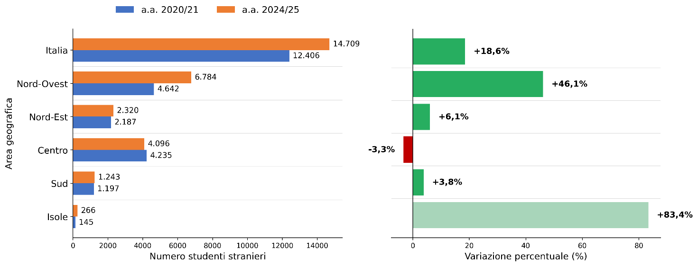

Fonte: MUR-Ufficio di Statistica, Portale dati Istruzione Superiore-Open data

Area geografica | 2024/25 | 2020/21 | variazione | var. %
Nord-Ovest | 6,784 | 4,642 | 2,142 | 46.1%
Nord-Est | 2,320 | 2,187 | 133 | 6.1%
Centro | 4,096 | 4,235 | -139 | -3.3%
Sud | 1,243 | 1,197 | 46 | 3.8%
Isole | 266 | 145 | 121 | 83.4%
Italia | 14,709 | 12,406 | 2,303 | 18.6%
...

Fig. 2.27
Figura 2.27 – Distribuzione degli iscritti con cittadinanza straniera per tipo di corso di studi (a.a. 2024/25 vs 2020/21)
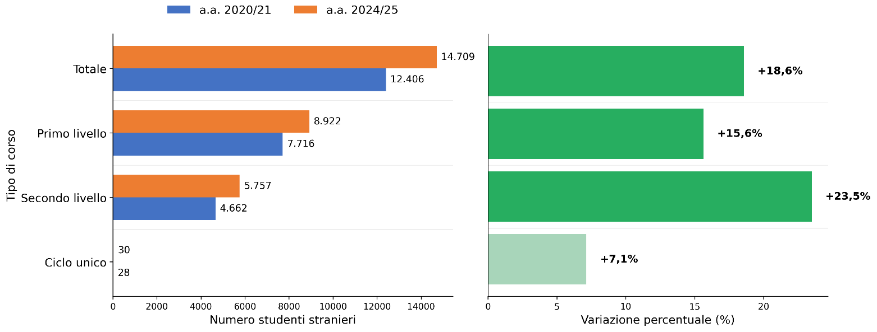

Fonte: MUR-Ufficio di Statistica, Portale dati Istruzione Superiore-Open data

Tipo di corso | 2024/25 | 2020/21 | variazione | var. %
Primo livello | 8,922 | 7,716 | 1,206 | 15.6%
Secondo livello | 5,757 | 4,662 | 1,095 | 23.5%
Ciclo unico | 30 | 28 | 2 | 7.1%
Totale | 14,709 | 12,406 | 2,303 | 18.6%
...

